Alytaus
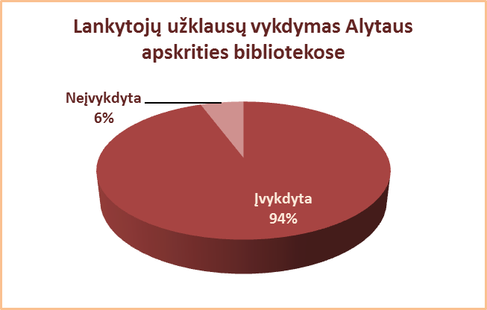
3.10. INFORMACINIS VARTOTOJŲ APTARNAVIMAS ALYTAUS APSKRITIES SAVIVALDYBIŲ VIEŠOSIOSE BIBLIOTEKOSE 2013 M.

 |  | Informacinių užklausų skaičius
Eil. | Savivaldybių | SVB tinklo b-kose |  |  |  | VB |  |  |  | Miesto fil. |  |  |  | Kaimo fil. |  |  |  | Vidutiniškai |  | Vidutiniškai
Nr. | viešosios | Gauta |  | Įvykdyta |  | Gauta |  | Įvykdyta |  | Gauta |  | Įvykdyta |  | Gauta |  | Įvykdyta |  | 1-me miesto f. |  | 1-me kaimo fil.
 | bibliotekos | iš viso | el. paštu | iš viso | el. paštu | iš viso | el. paštu | iš viso | el. paštu | iš viso | el. paštu | iš viso | el. paštu | iš viso | el. paštu | iš viso | el. paštu | gauta | įvykdyta | gauta | įvykdyta
1 | Alytaus m. | 10582 | 23 | 9532 | 23 | 9981 | 22 | 8966 | 22 | 601 | 1 | 566 | 1 | x | x | x | x | 200 | 189 | x | x
2 | Alytaus r. | 6878 | 687 | 6778 | 680 | 3467 | 548 | 3425 | 548 | 796 | 0 | 796 | 0 | 2615 | 139 | 2557 | 132 | 398 | 398 | 87 | 85
3 | Druskininkai | 4548 | 0 | 4147 | 0 | 2808 | 0 | 2720 | 0 | 598 | 0 | 543 | 0 | 1142 | 0 | 884 | 0 | 598 | 543 | 571 | 442
4 | Lazdijai | 7387 | 404 | 7146 | 308 | 2817 | 74 | 2675 | 74 | 638 | 0 | 638 | 0 | 3932 | 330 | 3833 | 234 | 638 | 638 | 171 | 167
5 | Varėna | 2879 | 69 | 2843 | 69 | 701 | 15 | 699 | 15 | x | x | x | x | 2178 | 54 | 2144 | 54 | x | x | 91 | 89
Iš viso: |  | 32274 | 1183 | 30446 | 1080 | 19774 | 659 | 18485 | 659 | 2633 | 1 | 2543 | 1 | 9867 | 523 | 9418 | 420 | 376 | 363 | 125 | 119

Vilniaus
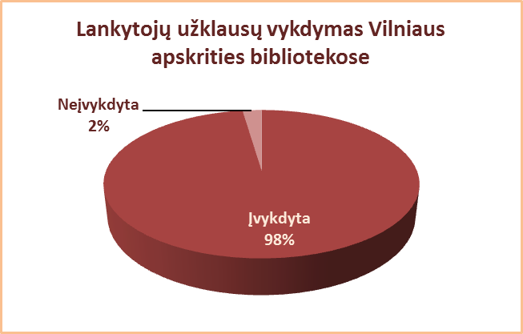
3.10. INFORMACINIS VARTOTOJŲ APTARNAVIMAS VILNIAUS APSKRITIES SAVIVALDYBIŲ VIEŠOSIOSE BIBLIOTEKOSE 2013 M.

 |  | Informacinių užklausų skaičius
Eil. | Savivaldybių | SVB tinklo b-kose |  |  |  | VB |  |  |  | Miesto fil. |  |  |  | Kaimo fil. |  |  |  | Vidutiniškai |  | Vidutiniškai
Nr. | viešosios | Gauta |  | Įvykdyta |  | Gauta |  | Įvykdyta |  | Gauta |  | Įvykdyta |  | Gauta |  | Įvykdyta |  | 1-me miesto f. |  | 1-me kaimo fil.
 | bibliotekos | iš viso | el. paštu | iš viso | el. paštu | iš viso | el. paštu | iš viso | el. paštu | iš viso | el. paštu | iš viso | el. paštu | iš viso | el. paštu | iš viso | el. paštu | gauta | įvykdyta | gauta | įvykdyta
1 | Elektrėnai | 17257 | 82 | 17257 | 82 | 10352 | 82 | 10352 | 82 | 5080 | 0 | 5080 | 0 | 1825 | 0 | 1825 | 0 | 5080 | 5080 | 183 | 183
2 | Šalčininkai | 6373 | 530 | 6370 | 530 | 3013 | 312 | 3010 | 312 | 940 | 51 | 940 | 51 | 2420 | 167 | 2420 | 167 | 470 | 470 | 105 | 105
3 | Širvintos | 4507 | 0 | 4435 | 0 | 1875 | 0 | 1870 | 0 | x | x | x | x | 2632 | 0 | 2565 | 0 | x | x | 132 | 128
4 | Švenčionys | 3894 | 28 | 3872 | 28 | 1347 | 28 | 1345 | 28 | 1692 | 0 | 1692 | 0 | 855 | 0 | 835 | 0 | 846 | 846 | 50 | 49
5 | Trakai | 6014 | 401 | 5679 | 432 | 2106 | 0 | 1928 | 0 | 2149 | 390 | 2130 | 390 | 1759 | 11 | 1621 | 42 | 1075 | 1065 | 135 | 125
6 | Ukmergė | 13296 | 462 | 13179 | 488 | 7147 | 66 | 7093 | 65 | x | x | x | x | 6149 | 396 | 6086 | 423 | x | x | 212 | 210
7 | Vilniaus r. | 5951 | 232 | 5417 | 224 | 514 | 46 | 398 | 45 | 813 | 0 | 789 | 0 | 4624 | 186 | 4230 | 179 | 407 | 395 | 119 | 108
Iš viso: |  | 57292 | 1735 | 56209 | 1784 | 26354 | 534 | 25996 | 532 | 10674 | 441 | 10631 | 441 | 20264 | 760 | 19582 | 811 | 1186 | 1181 | 134 | 130
8 | Vilniaus m. | 396392 | 19855 | 386948 | 16075 | 0* | 0* | 0* | 0* | 396392 | 19855 | 386948 | 16075 | x | x | x | x | 20863 | 20366 | x | x
Iš viso: |  | 453684 | 21590 | 443157 | 17859 | 26354 | 534 | 25996 | 532 | 407066 | 20296 | 397579 | 16516 | 20264 | 760 | 19582 | 811 | 14538 | 14199 | 134 | 130
* Vilniaus m. CB nuo 2007 m. neaptarnauja vartotojų dėl bibliotekos rekonstrukcijos.

